VK01
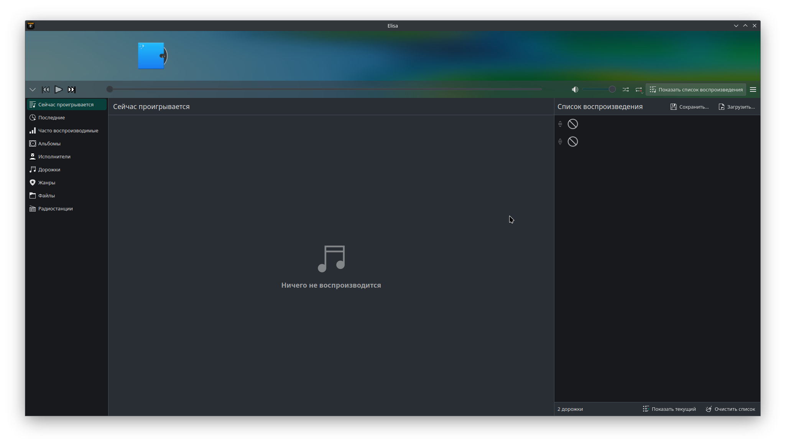
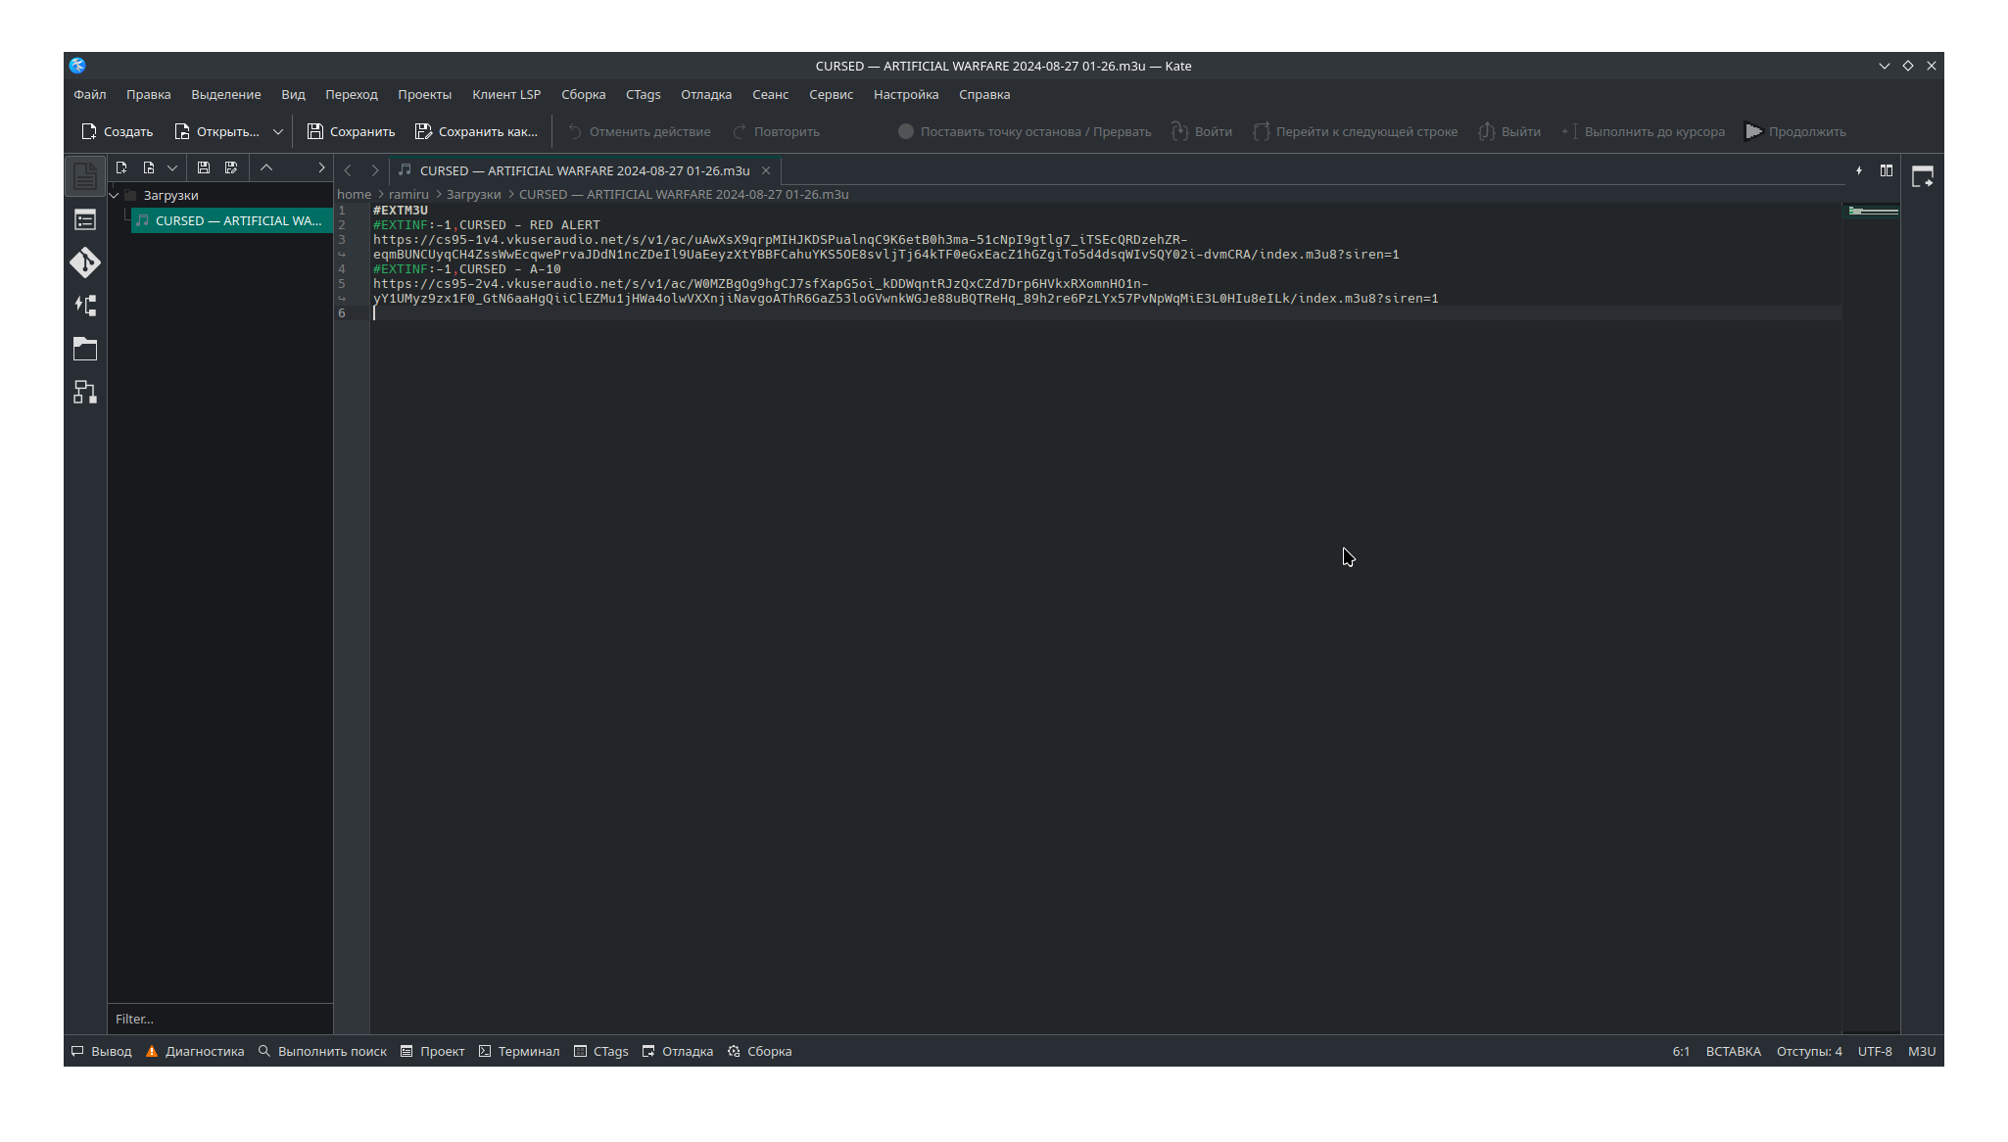
ID | #VK01
Название | Скачанный плейлист невозможно воспроизвести | Комментарий | Судя по всему, проблема с ссылками внутри .m3u файла. При прописывании путей к скачаным аудиофайлам вручную все корректно проигрывается
Описание | Скачанный плейлист не воспроизводится, в проигрывателе нет списка треков
Окружение | Linux Manjaro, Mozilla Firefox 128.0 (64-разрядный), Проигрыватели: VLC 3.0.21 и Elisa 24.05.2
Шаги воспроизведения
1 | Перейти в https://vk.com/audios97413791?section=all&z=audio_playlist-92599566_81496565
2 | Открыть плейлист
3 | Нажать на иконку пазла "расширения"
4 | Выбрать SaveFrom.Net
5 | Выбрать опцию "Скачать плейлист"
6 | Нажать на кнопку "Скачать"
7 | Открыть скачанный файл в любом проигрывателе
Ожидаемый результат | Музыка из плейлиста проигрывается, отображается список треков
Фактический результат | Проигрыватель пустой
Серьезность | Критический
Приоритет | Средний
Вложения

TT01
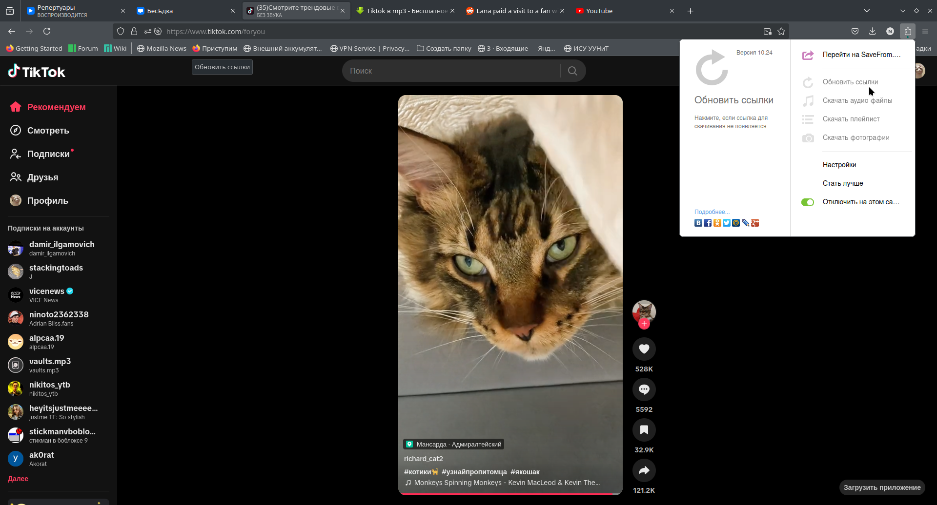
ID | #TT01
Название | Невозможно обновить ссылки на скачивание
Описание | Невозможно выбрать в меню функцию обновления ссылок на странице
Окружение | Linux Manjaro, Mozilla Firefox 128.0 (64-разрядный)
Шаги воспроизведения
1 | Открыть www.tiktok.com
2 | Нажать на иконку пазла "расширения"
Ожидаемый результат | Строка "Обновить ссылки" активна, ссылки обновляются
Фактический результат | Строка "Обновить ссылки" заблокирована, при отсутствии ссылок на скачивание получить их невозможно
Серьезность | Значительный
Приоритет | Средний
Вложения

RD01
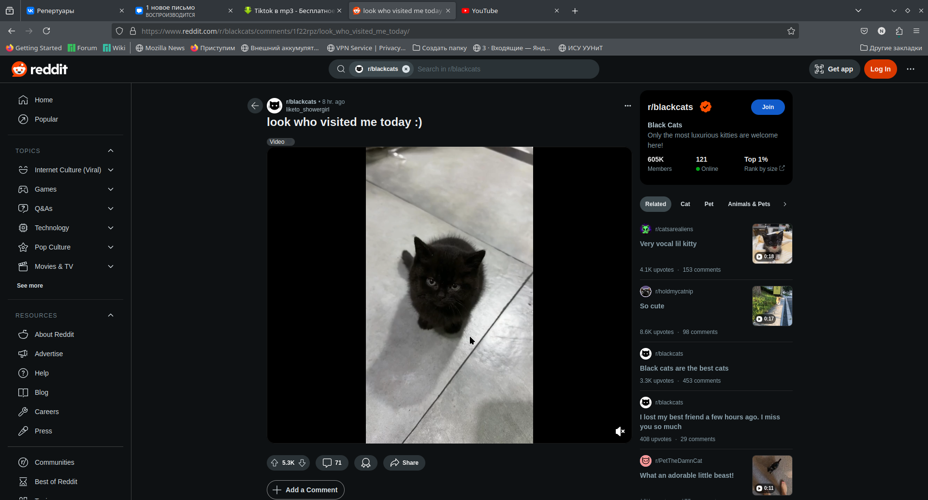
ID | #RD01
Название | Нет ссылок на скачивание видео
Описание | При наведении курсора на видео не появляется иконка для скачивания видео
Окружение | Linux Manjaro, Mozilla Firefox 128.0 (64-разрядный)
Шаги воспроизведения
1 | Открыть браузер
2 | Перейти по ссылке https://www.reddit.com/r/blackcats/comments/1f22rpz/look_who_visited_me_today/
3 | Навести курсор на видео
Ожидаемый результат | Появляется иконка загрузки
Фактический результат | Иконка загрузки не отображается, скачать видео с помощью плагина невозможно
Серьезность | Критическая
Приоритет | Высокая
Вложения

